Alytaus
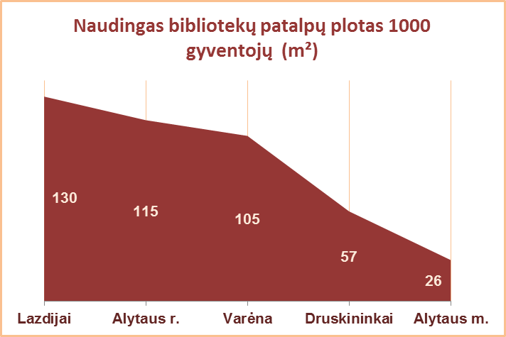
5.1. ALYTAUS APSKRITIES SAVIVALDYBIŲ VIEŠŲJŲ BIBLIOTEKŲ PATALPŲ BŪKLĖ 2013 M.

Eil. Nr. | Savivaldybių viešosios bibliotekos | Patalpų plotas kv.m. |  |  |  |  |  |  |  |  | Viso fondo lentynų metrų
 |  | Bendras |  |  |  |  | Naudingas |  |  |  | Iš viso |  |  |  | Iš jų: atviro fondo
 |  | SVB | VB | Miesto fil. | Kaimo fil. | Tenka 1 gyv. | SVB | VB | Miesto fil. | Kaimo fil. | SVB | VB | Miesto fil. | Kaimo fil. | SVB | VB | Miesto fil. | Kaimo fil.
1 | Alytaus m. | 2179 | 1816 | 363 | x | 0.038 | 1490 | 1164 | 326 | x | 3000 | 1689 | 1311 | x | 2968 | 1657 | 1311 | x
2 | Alytaus r. | 3240 | 638 | 261 | 2341 | 0.117 | 3171 | 638 | 261 | 2272 | 7237 | 1909 | 853 | 4475 | 7079 | 1751 | 853 | 4475
3 | Druskininkai | 1526 | 1195 | 85 | 246 | 0.072 | 1208 | 938 | 85 | 185 | 2018 | 1160 | 384 | 474 | 2018 | 1160 | 384 | 474
4 | Lazdijai | 3887 | 1784 | 140 | 1963 | 0.180 | 2806 | 973 | 140 | 1963 | 4391 | 798 | 384 | 3209 | 4163 | 580 | 384 | 3199
5 | Varėna | 3061 | 994 | x | 2067 | 0.126 | 2548 | 792 | x | 1756 | 4111 | 1690 | x | 2421 | 4037 | 1616 | x | 2421
Iš viso: |  | 13893 | 6427 | 849 | 6617 | 0.091 | 11223 | 4505 | 812 | 6176 | 20757 | 7246 | 2932 | 10579 | 20265 | 6764 | 2932 | 10569

Vilniaus
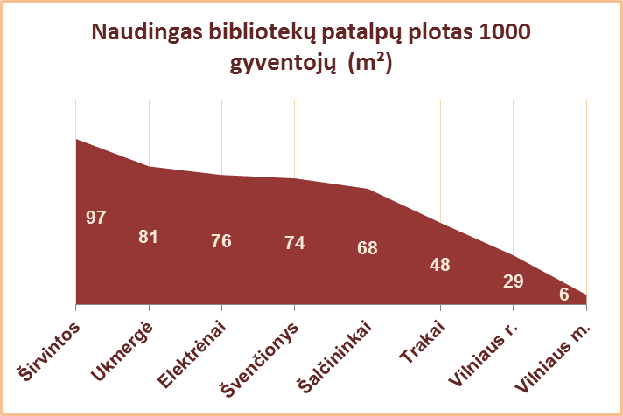
5.1. VILNIAUS APSKRITIES SAVIVALDYBIŲ VIEŠŲJŲ BIBLIOTEKŲ PATALPŲ BŪKLĖ 2013 M.

Eil. Nr. | Savivaldybių viešosios bibliotekos | Patalpų plotas kv.m. |  |  |  |  |  |  |  |  | Viso fondo lentynų metrų
 |  | Bendras |  |  |  |  | Naudingas |  |  |  | Iš viso |  |  |  | Iš jų: atviro fondo
 |  | SVB | VB | Miesto fil. | Kaimo fil. | Tenka 1 gyv. | SVB | VB | Miesto fil. | Kaimo fil. | SVB | VB | Miesto fil. | Kaimo fil. | SVB | VB | Miesto fil. | Kaimo fil.
1 | Elektrėnai | 2414 | 1647 | 158 | 609 | 0.099 | 1858 | 1100 | 158 | 600 | 2715 | 866 | 485 | 1364 | 2715 | 866 | 485 | 1364
2 | Šalčininkai | 2568 | 649 | 238 | 1681 | 0.076 | 2291 | 534 | 238 | 1519 | 5458 | 1232 | 838 | 3388 | 5458 | 1232 | 838 | 3388
3 | Širvintos | 1969 | 649 | x | 1320 | 0.116 | 1646 | 498 | x | 1148 | 2490 | 971 | x | 1519 | 2162 | 643 | x | 1519
4 | Švenčionys | 2473 | 558 | 698 | 1217 | 0.092 | 1981 | 443 | 525 | 1013 | 4667 | 1034 | 1511 | 2122 | 4404 | 771 | 1511 | 2122
5 | Trakai | 1825 | 637 | 273 | 915 | 0.054 | 1628 | 611 | 238 | 779 | 4292 | 1113 | 1236 | 1943 | 4093 | 1042 | 1119 | 1932
6 | Ukmergė | 3867 | 1641 | x | 2226 | 0.101 | 3094 | 1158 | x | 1936 | 6316 | 2151 | x | 4165 | 5545 | 1380 | x | 4165
7 | Vilniaus r. | 2982 | 337 | 198 | 2447 | 0.031 | 2796 | 329 | 186 | 2281 | 6055 | 640 | 503 | 4912 | 6055 | 640 | 503 | 4912
Iš viso: |  | 18098 | 6118 | 1565 | 10415 | 0.067 | 15294 | 4673 | 1345 | 9276 | 31993 | 8007 | 4573 | 19413 | 30432 | 6574 | 4456 | 19402
8 | Vilniaus m. | 3525 | 180 | 3345 | x | 0.007 | 3217 | 176 | 3041 | x | 10201 | 1278 | 8923 | x | 8665 | 0 | 8665 | x
Iš viso: |  | 21623 | 6298 | 4910 | 10415 | 0.027 | 18511 | 4849 | 4386 | 9276 | 42194 | 9285 | 13496 | 19413 | 39097 | 6574 | 13121 | 19402

